シミュレータ実行手順
シミュレータ実行手順

http://l5dxserver1.kobe.konicaminolta.jp:8516/
※chromeかedge（chrome推奨）
※社外からつなぐ場合、pulse secure必要

まずシミュレーションしたい工場を選択する。

パラメータ入力済みのエクセルファイルを該当箇所にアップロードする。（ドラッグ＆ドロップ）
teamsからフォルダごとダウンロードした場合はフォルダを解凍するのを忘れずに！

↑ここにはCS.xlsxをドラッグ＆ドロップ

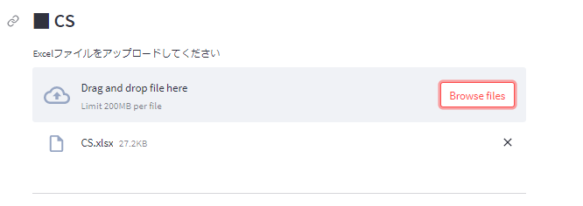

↑Drag and drop file here の下にCS.xlsxという文字が現れていればOK

↑すべてのエクセルファイルをアップロードすると「シミュレーション実行」ボタンが現れる。
※現状は全てのエクセルファイルアップロードが前提です。検証フェーズで絶対変更しないようなパラメータはめんどくさいのでアップロード不要にすることも考えています。

ボタンを押してしばらく放置。Wait for itがでていれば正常。（ブラウザとじなければOK。他業務していてください。）

計算が終わると↑のグルグルが消えてDone!の文字とともに結果がさらに下に表示される。（グラフ等）

目次戻る

品質収率
品質収率
・各品質の収率を入力。
・各品質収率の合計が、巻長・巻き方粒度で100になるように入力。100になっていない場合のアラート機能等は現状ありません。
・品質の名称変更・追加・削除は製品基本データのファイルではなく、名称対応表というエクセルファイルで行う。

合計100
巻長・巻き方 | 品質 | 収率
KC2UAW 1330(L2)_ 5200_オシ | 2UAW_5200/L2_標準品質 | 95
KC2UAW 1330(L2)_ 5200_オシ | 2UAW_5200/L2_限定品質(一部PL) | 5
合計100
KC2UAW 1330(L2)_ 3900_オシ | 2UAW_3900/L2_凸版keep | 20
KC2UAW 1330(L2)_ 3900_オシ | 2UAW_3900/L2_C1keep | 20
KC2UAW 1330(L2)_ 3900_オシ | 2UAW_3900/L2_標準品質 | 55
KC2UAW 1330(L2)_ 3900_オシ | 2UAW_3900/L2_限定品質(一部PL) | 5
合計100
KC4UAW 1330(L2)_ 3900_スト | 4UAW/L2_スト_標準品質 | 20
KC4UAW 1330(L2)_ 3900_スト | 4UAW/L2_スト_限定品質(上位PL) | 20
KC4UAW 1330(L2)_ 3900_スト | 4UAW/L2_スト_限定品質(下位PL) | 60
合計100
KC4UAW 1330(L2)_ 3900_オシ | 4UAW/L2_オシ_標準品質 | 70
KC4UAW 1330(L2)_ 3900_オシ | 4UAW/L2_オシ_滞留品 | 30
合計100
KC4UYW 1330(L2)_ 3900_スト | 4UYW/L2_標準品質 | 60
KC4UYW 1330(L2)_ 3900_スト | 4UYW/L2_限定品質(日東) | 0
KC4UYW 1330(L2)_ 3900_スト | 4UYW/L2_限定品質(DNP汎用) | 0
KC4UYW 1330(L2)_ 3900_スト | 4UYW/L2_限定品質(日東PLのみ) | 40

目次戻る

